Oppskrift
Kylling-Quesadilla med stubbskjellsopp og spinatKylling-Quesadilla med stubbskjellsopp og spinat
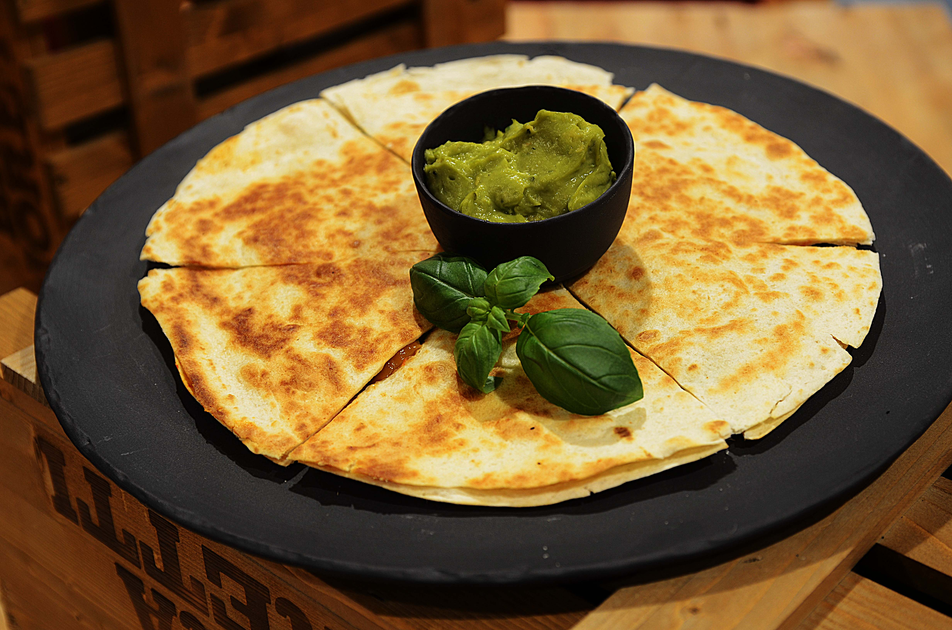

Ha litt olje på stekeplate eller stekepanne. Middels varme. Legg på en av tortillaene, strø over ost (på hele) Fordel utover: Salsa Fresca, kylling, spinat, stubbskjellsopp, cheddarost, Tabasco Chipotle og jalapenos. Legg den andre tortillaen oppå, og snu når gyllent (tunga rett i munn så ikke fyllet faller av). Stek videre til gyllent på den andre siden. Del opp som en pizza og anrett med guacamole i midten! Ha litt olje på stekeplate eller stekepanne. Middels varme. Legg på en av tortillaene, strø over ost (på hele) Fordel utover: Salsa Fresca, kylling, spinat, stubbskjellsopp, cheddarost, Tabasco Chipotle og jalapenos. Legg den andre tortillaen oppå, og snu når gyllent (tunga rett i munn så ikke fyllet faller av). Stek videre til gyllent på den andre siden. Del opp som en pizza og anrett med guacamole i midten!
Number of servingsNumber of servings | 1
EPDEPD | ProductProduct | Per servingPer serving |  | TotalTotal |  | QtyPerPackQtyPerPack | PackSizePackSize | PackUnitPackUnit | PackagingPackaging | ItemsItems
14559971455997 | Tortilla Wrap Hvete 25cm *(Gluten,Hvete gluten)Tortilla Wrap Hvete 25cm *(Gluten,Hvete gluten) | 2 | stkstk | 0 | stkstk | 4 | 1.24 | kgkg | 4x1.24kg4x1.24kg | 0
 | Ost, reven Ost, reven | 0.05 | kgkg | 0 | kgkg |  |  |  |  | 0
44687244468724 | Salsa Fresca Salsa Fresca | 0.025 | kgkg | 0 | kgkg | 6 | 2.8 | kgkg | 6x2.8kg6x2.8kg | 0
 | Kylling, stekt eller pulled Kylling, stekt eller pulled | 0.05 | kgkg | 0 | kgkg |  |  |  |  | 0
 | Spinat Spinat | 0.015 | kgkg | 0 | kgkg |  |  |  |  | 0
24293142429314 | TABASCO® Chipotle Sauce TABASCO® Chipotle Sauce | 0.015 | ll | 0 | ll | 2 | 1.89 | ll | 2x1.89l2x1.89l | 0

 | * Allergens* Allergens

